格式相关字段说明
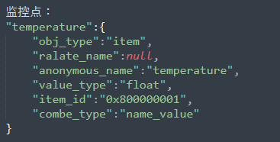
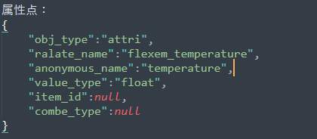
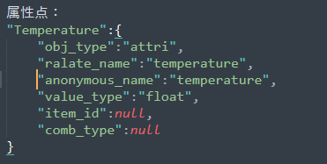
字段 | 属性类型 | 说明
function_config | object对象 | 表示一个大的功能类，所有功能格式都在这个对象中
function_* | object对象 | 表示所有功能项中的某一个功能点，* 表示个数
sub/pub/pub_sub | object对象 | 表示功能项中具体的，操作权限，支持的操作权限：①：sub ②：pub ③：pub_sub
function | string | 表示具体的功能明，是一个字符串字段
topic | string | 表示具体的字符串主题信息
format | object对象 | 表示json数据的交互格式
pub_format | object对象 | pub_sub操作权限组中特有的字段，用于支持区分sub格式和pub格式
sub_format | object对象 | pub_sub操作权限组中特有的字段，用于支持区分sub格式和pub格式
关于监控点和属性点格式说明
对象形式 |  | 数组形式
名称 | 说明 | 名称 | 说明
"对象名" | 对象名由用户自定义命名，表示用户自定义的监控点名称或属性点名称 | "obj_type" | 对象类型："item"-表示监控点，"attri"-表示属性点
"obj_type" | 对象类型："item"-表示监控点，"attri"-表示属性点 | "relate_name" | 关联名称：用与属性点关联的固定属性名，只有属性点使用该属性，如果是监控点，则该属性置为null
"relate_name" | 关联名称：用与属性点关联的固定属性名，只有属性点使用该属性，如果是监控点，则该属性置为null | "anonymous_name" | 匿名名称：由用户自定义命名，表示用户自定义的监控点名称或属性点名称
"value_type" | 数值类型：监控点或属性点的数据类型，如"int"、"long"等等 | "value_type" | 数值类型：监控点或属性点的数据类型，如"int"、"long"等等
"item_id" | 监控点ID：用于表示监控点的id地址，使用十六进制的字符串形式表示如："0x80000001"，该属性点只用于监控点，如果是属性点则置为null | "item_id" | 监控点ID：用于表示监控点的id地址，使用十六进制的字符串形式表示如："0x80000001"，该属性点只用于监控点，如果是属性点则置为null
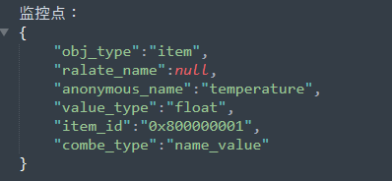
"combe_type" | 监控点组合类型：用于表示监控点的组合类型，只有"key_value"格式和"name_value"格式 | "combe_type" | 监控点组合类型：用于表示监控点的组合类型，只有"key_value"格式和"name_value"格式
"anonymous_name" | 匿名名称：由用户自定义命名，表示用户自定义的监控点名称或属性点名称

